상품제안서
고속충전 22.5W 대용량 보조배터리 20000mAh | 상품코드: S45547

 |  |  |  |  |  |  | 02-713-8555 | www.synergygift.co.kr
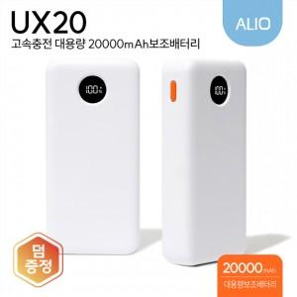

【상세/제작정보】 | <p><span style="font-size: 14pt;">※ 풀전사인쇄 별도문의 바랍니다.(추가옵션)</span></p>

【인쇄/포장옵션】 | 풀칼라 / 포장지포장

【공급단가】 | 수량 | 20~ | 100~ | 300~ | 500~ | 1,000~
*VAT별도 | 단가 | 15,200원 | 13,800원 | 13,200원 | 13,000원 | 12,700원

【상품 URL】 | https://www.synergygift.co.kr:443/src/goods_detail.php?gdno=45547

